疑问
需求 | 疑问
一个xml传入多个处方，即一个任务里展示多个处方且均可审 | 待审列表处方时间、科室、医生、处方号等取哪个处方的？
诊断不支持单独传 | 作废诊断是否可以单独传？
开处方必须传如诊断 | 退药处方/作废处方是否需要加上诊断

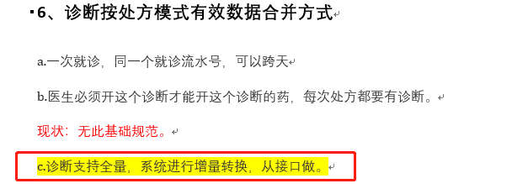

 | 什么意思

一个诊断多个科室开药
一个xml同时有作废、停止、新增
患者信息等哪些字段算是修改 | 比如患者信息，后传如的数据有空字段，是否需要拿旧的来覆盖
 | 会不会存在拿一个eno传多个患者信息
患者模式下 | 待审里一个任务有多组，在已审会拆成多组（当前任务怎么展示？跟待审一样还是展示多组）
 | 审核一组即提交一组
排序问题（优先级低） | 一个任务内部多组怎么排序（组号）以及审核时跳转顺序（比如先审核最后一条后，是不是应该跳转到第一条）
 | 合并任务怎么排序（组号）
医嘱类型为出院带药，怎么跑引擎
给药途径为皮试和领药

